Meldedaten
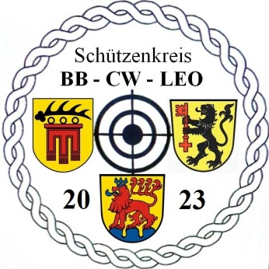
 | Meldeformular zur Kreismeisterschaft |  |  |  |  | Sportjahr: | 2023
 | WA-Bogen im Freien am 24. Juni 2023 in Schömberg |  |  |  |  | Meisterschaft: | WA-Bogen im Freien

 | Meldeschluss: |  | bis 11. Juni 2023
 | an den Referent für Bogensport senden |  | BCL.Bogen@gmx.de

 | Schützenkreis:
 | Vereinsname:
 | WSV-Vereins-Nr.
 | Kontaktperson:
 | E-Mail:
 | Telefon:
 | Name | Vorname | AusweisNr. | Verein | WSV-VereinNr. | Bogenklasse | Geb.Datum | Schützenkreis | VM-Ergebnis | Mannschaft ? | Bemerkung

1 |  |  |  |  |  |  |  |  |  |  |  |  | ,
2 |  |  |  |  |  |  |  |  |  |  |  |  | ,
3 |  |  |  |  |  |  |  |  |  |  |  |  | ,
4 |  |  |  |  |  |  |  |  |  |  |  |  | ,
5 |  |  |  |  |  |  |  |  |  |  |  |  | ,
6 |  |  |  |  |  |  |  |  |  |  |  |  | ,
7 |  |  |  |  |  |  |  |  |  |  |  |  | ,
8 |  |  |  |  |  |  |  |  |  |  |  |  | ,
9 |  |  |  |  |  |  |  |  |  |  |  |  | ,
10 |  |  |  |  |  |  |  |  |  |  |  |  | ,
11 |  |  |  |  |  |  |  |  |  |  |  |  | ,
12 |  |  |  |  |  |  |  |  |  |  |  |  | ,
13 |  |  |  |  |  |  |  |  |  |  |  |  | ,
14 |  |  |  |  |  |  |  |  |  |  |  |  | ,
15 |  |  |  |  |  |  |  |  |  |  |  |  | ,
16 |  |  |  |  |  |  |  |  |  |  |  |  | ,
17 |  |  |  |  |  |  |  |  |  |  |  |  | ,
18 |  |  |  |  |  |  |  |  |  |  |  |  | ,
19 |  |  |  |  |  |  |  |  |  |  |  |  | ,
20 |  |  |  |  |  |  |  |  |  |  |  |  | ,
21 |  |  |  |  |  |  |  |  |  |  |  |  | ,
22 |  |  |  |  |  |  |  |  |  |  |  |  | ,
23 |  |  |  |  |  |  |  |  |  |  |  | 05/2023 | ,
24 |  |  |  |  |  |  |  |  |  |  |  |  | ,
25 |  |  |  |  |  |  |  |  |  |  |  |  | ,
26 |  |  |  |  |  |  |  |  |  |  |  |  | ,
27 |  |  |  |  |  |  |  |  |  |  |  |  | ,
28 |  |  |  |  |  |  |  |  |  |  |  |  | ,
 | Meldung an: Schützenkreis Böblingen-Calw-Leonberg e.V. / Referent für Bogensport - Böhm Andreas, Maueräckerstraße 58, 75399 Unterreichenbach / BCL.Bogen@gmx.de

Achtung: Alle rot gekennzeichneten Felder müssen ausgefüllt werden !!!

